Chi tiết địa chất
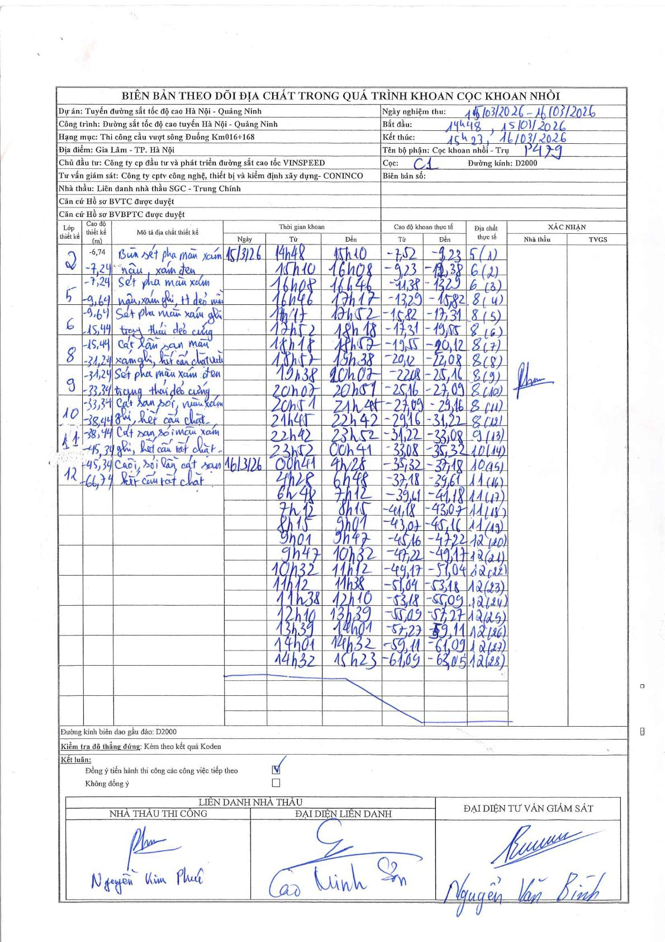
Dự án | Tuyến đường sắt tốc độ cao Hà Nội - Quảng Ninh
Hạng mục | Thi công cầu vượt sông Đuống Km016+168
Tên bộ phận | Cọc khoan nhồi - Trụ P479
Số hiệu cọc | C1
Biên bản số
Đường kính | D2000
Bắt đầu thi công | 14:48 15/03/2026
Kết thúc thi công | 15:23 16/03/2026

Địa chất TT | Đường kính | Mô tả lớp thiết kế | Từ (h) | Đến (h) | Cao độ từ | Cao độ đến | T.Gian (h) | Dài (m) | V (m/h) | Ghi chú
5 | D2000 | Sét pha màu xám nâu, xám ghi, TT dẻo mềm | 14h48 15/03/2026 | 15h10 15/03/2026 | -7.52 | -9.23 | 0.37 | 1.71 | 4.66
6 | D2000 | Sét pha màu xám ghi trạng thái dẻo cứng | 15h10 15/03/2026 | 16h08 15/03/2026 | -9.23 | -11.38 | 0.97 | 2.15 | 2.22
6 | D2000 | Sét pha màu xám ghi trạng thái dẻo cứng | 16h08 15/03/2026 | 16h46 15/03/2026 | -11.38 | -13.29 | 0.63 | 1.91 | 3.02
8 | D2000 | Cát lẫn sạn màu xám ghi, kết cấu chặt vừa | 16h46 15/03/2026 | 17h17 15/03/2026 | -13.29 | -15.82 | 0.52 | 2.53 | 4.9
8 | D2000 | Cát lẫn sạn màu xám ghi, kết cấu chặt vừa | 17h17 15/03/2026 | 17h52 15/03/2026 | -15.82 | -17.31 | 0.58 | 1.49 | 2.55
8 | D2000 | Cát lẫn sạn màu xám ghi, kết cấu chặt vừa | 17h52 15/03/2026 | 18h18 15/03/2026 | -17.31 | -19.55 | 0.43 | 2.24 | 5.17
8 | D2000 | Cát lẫn sạn màu xám ghi, kết cấu chặt vừa | 18h18 15/03/2026 | 18h57 15/03/2026 | -19.55 | -20.12 | 0.65 | 0.57 | 0.88
8 | D2000 | Cát lẫn sạn màu xám ghi, kết cấu chặt vừa | 18h57 15/03/2026 | 19h38 15/03/2026 | -20.12 | -22.08 | 0.68 | 1.96 | 2.87
8 | D2000 | Cát lẫn sạn màu xám ghi, kết cấu chặt vừa | 19h38 15/03/2026 | 20h07 15/03/2026 | -22.08 | -25.16 | 0.48 | 3.08 | 6.37
8 | D2000 | Cát lẫn sạn màu xám ghi, kết cấu chặt vừa | 20h07 15/03/2026 | 20h51 15/03/2026 | -25.16 | -27.09 | 0.73 | 1.93 | 2.63
8 | D2000 | Cát lẫn sạn màu xám ghi, kết cấu chặt vừa | 20h51 15/03/2026 | 21h45 15/03/2026 | -27.09 | -29.16 | 0.9 | 2.07 | 2.3
8 | D2000 | Cát lẫn sạn màu xám ghi, kết cấu chặt vừa | 21h45 15/03/2026 | 22h42 15/03/2026 | -29.16 | -31.22 | 0.95 | 2.06 | 2.17
9 | D2000 | Sét pha màu xám đen trạng thái dẻo cứng | 22h42 15/03/2026 | 23h52 15/03/2026 | -31.22 | -33.08 | 1.17 | 1.86 | 1.59
10 | D2000 | Cát san sỏi, màu xám ghi, kết cấu chặt | 23h52 15/03/2026 | 00h41 16/03/2026 | -33.08 | -35.32 | 0.82 | 2.24 | 2.74
10 | D2000 | Cát san sỏi, màu xám ghi, kết cấu chặt | 00h41 16/03/2026 | 04h28 16/03/2026 | -35.32 | -37.18 | 3.78 | 1.86 | 0.49
11 | D2000 | Cát sạn sỏi màu xám ghi, kết cấu rất chặt | 04h28 16/03/2026 | 06h48 16/03/2026 | -37.18 | -39.61 | 2.33 | 2.43 | 1.04
11 | D2000 | Cát sạn sỏi màu xám ghi, kết cấu rất chặt | 06h48 16/03/2026 | 07h12 16/03/2026 | -39.61 | -41.18 | 0.4 | 1.57 | 3.93
11 | D2000 | Cát sạn sỏi màu xám ghi, kết cấu rất chặt | 07h12 16/03/2026 | 08h15 16/03/2026 | -41.18 | -43.07 | 1.05 | 1.89 | 1.8
11 | D2000 | Cát sạn sỏi màu xám ghi, kết cấu rất chặt | 08h15 16/03/2026 | 09h01 16/03/2026 | -43.07 | -45.16 | 0.77 | 2.09 | 2.73
12 | D2000 | Cuội sỏi lẫn cát sạn kết cấu rất chặt | 09h01 16/03/2026 | 09h47 16/03/2026 | -45.16 | -47.22 | 0.77 | 2.06 | 2.69
12 | D2000 | Cuội sỏi lẫn cát sạn kết cấu rất chặt | 09h47 16/03/2026 | 10h32 16/03/2026 | -47.22 | -49.17 | 0.75 | 1.95 | 2.6
12 | D2000 | Cuội sỏi lẫn cát sạn kết cấu rất chặt | 10h32 16/03/2026 | 11h12 16/03/2026 | -49.17 | -51.04 | 0.67 | 1.87 | 2.8
12 | D2000 | Cuội sỏi lẫn cát sạn kết cấu rất chặt | 11h12 16/03/2026 | 11h38 16/03/2026 | -51.04 | -53.18 | 0.43 | 2.14 | 4.94
12 | D2000 | Cuội sỏi lẫn cát sạn kết cấu rất chặt | 11h38 16/03/2026 | 12h10 16/03/2026 | -53.18 | -55.09 | 0.53 | 1.91 | 3.58
12 | D2000 | Cuội sỏi lẫn cát sạn kết cấu rất chặt | 12h10 16/03/2026 | 13h39 16/03/2026 | -55.09 | -57.27 | 1.48 | 2.18 | 1.47
12 | D2000 | Cuội sỏi lẫn cát sạn kết cấu rất chặt | 13h39 16/03/2026 | 14h01 16/03/2026 | -57.27 | -59.11 | 0.37 | 1.84 | 5.02
12 | D2000 | Cuội sỏi lẫn cát sạn kết cấu rất chặt | 14h01 16/03/2026 | 14h32 16/03/2026 | -59.11 | -61.09 | 0.52 | 1.98 | 3.83
12 | D2000 | Cuội sỏi lẫn cát sạn kết cấu rất chặt | 14h32 16/03/2026 | 15h23 16/03/2026 | -61.09 | -63.05 | 0.85 | 1.96 | 2.31

ẢNH BIÊN BẢN GỐC

